상품제안서
[플레이고] W700 듀얼분사 습도표시 대용량 가습기 3L | 상품코드: F31182

 |  |  |  |  |  |  | 02-412-0044 | www.easy1.co.kr
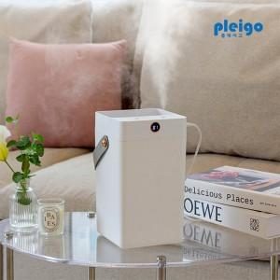

【상세/제작정보】 | 1박스 입수 수량 - 6개 택배 박스당 4000원

【인쇄/포장옵션】 | 레이저, 풀칼라 / 포장지포장

【공급단가】 | 수량 | 50~ | 100~ | 500~ | 1,000~ | 2,000~
*VAT별도 | 단가 | 13,970원 | 13,750원 | 13,410원 | 13,080원 | 12,850원

【상품 URL】 | https://dev.easy1.co.kr:443/src/goods_detail.php?gdno=31182

